請求書
【 専 用 請 求 書 作 成 に 関 わ る 留 意 点 】
① 請求金額については、工事担当者と協議の上ご提出ください。
② 請求書は毎月月末締め、翌月5日必着にてご提出ください。
※6日以降に到着した場合は翌月扱いとなりますのでご了承ください。
③ 5日に原本の必着ができない場合、請求書ＰＤＦを事前に送信ください。
送信先：info@uproof.co.jp
④ 振込先金融機関は正確に記入ください。
⑤ 請求書と請求書内訳はどちらも提出してください。
 |  | 請 求 書 |  |  |  |  |  |  |  |  |  | 月分

 |  |  | 令和 | 年 | 月 |  | 日

株式会社 アップルーフ 御中 |  |  |  |  |  | 登録番号 |  | 免税事業者
 |  |  |  |  |  | 住所：
 |  |  |  |  |  | 社名： |  |  |  |  |  |  | ㊞
下記のとおり請求いたします。
 | ¥0 |  |  |  |  | TEL： |  |  |  |  | FAX：
当 月 |  |  |  |  |  | 振込銀行 |  |  |  |  | 支店名
ご請求額 |  |  |  |  |  | 口座種別 |  |  |  | 口座番号
 |  |  |  |  |  | フリガナ
 |  |  |  |  |  | 口座名義
【 請 求 書 記 入 可 能 範 囲 】
着色部が記入可能範囲です。この範囲以外は編集できません。

工 事 名 |  |  |  |  |  |  |  |  | 請求回数 |  | 金 額

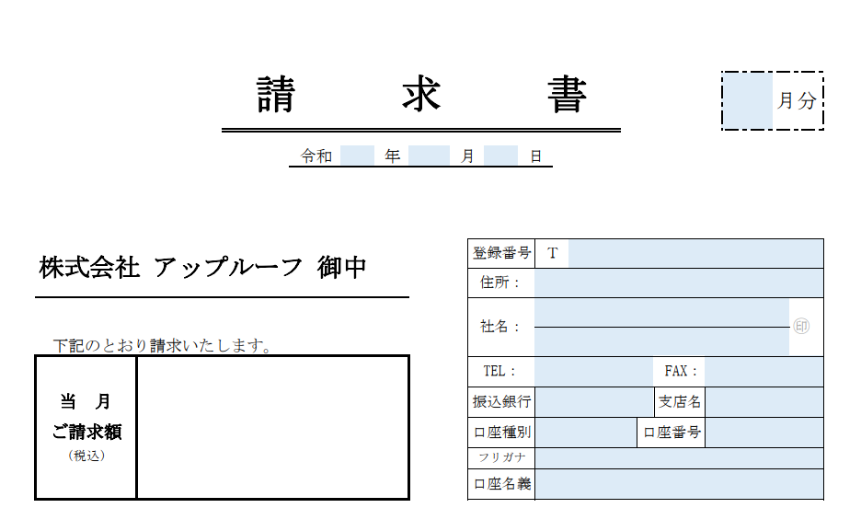

小 計
消 費 税 |  |  |  |  |  |  |  |  | 免 税
当月請求額合計 (税込)

請求書内訳
【 請 求 書 内 訳 作 成 に 関 わ る 留 意 点 】
① 金額はすべて税抜きで記入してください。 ※諸経費も税抜き
② 工事名の欄には、工事現場を特定できる情報（マンション名等）を記入
ください。
③ 契約請求欄は、一式契約または取決めがある場合に記入ください。
④ 工事に対する請求回数は必ず選択してください。
※最終請求の場合は“完了”を選択
 | 請 求 書 内 訳 |  |  |  |  |  |  |  |  | 計 | 件

工事名 |  |  |  |  | （ | 請求 |  | ) | 契 約 請 求 欄
工 事 区 分 ・ 工 種 ・ 種 別 |  | 数量 | 単位 | 単 価 (税抜) |  |  | 金 額 |  | 契約金額 (税抜)
 |  |  |  |  |  |  |  |  | 既請求金額 (税抜)
 |  |  |  |  |  |  |  |  | 契約残金額 (税抜)

 |  |  |  |  |  |  |  |  | 請求金額合計 (税抜)

工事名 |  |  |  |  | （ | 請求 |  | ) | 契 約 請 求 欄
工 事 区 分 ・ 工 種 ・ 種 別 |  | 数量 | 単位 | 単 価 (税抜) |  |  | 金 額 |  | 契約金額 (税抜)
 |  |  |  |  |  |  |  |  | 既請求金額 (税抜)
 |  |  |  |  |  |  |  |  | 契約残金額 (税抜)
【 請 求 書 内 訳 記 入 可 能 範 囲 】
着色部が記入可能範囲です。この範囲以外は編集できません。
 |  |  |  |  |  |  |  |  | 請求金額合計 (税抜)

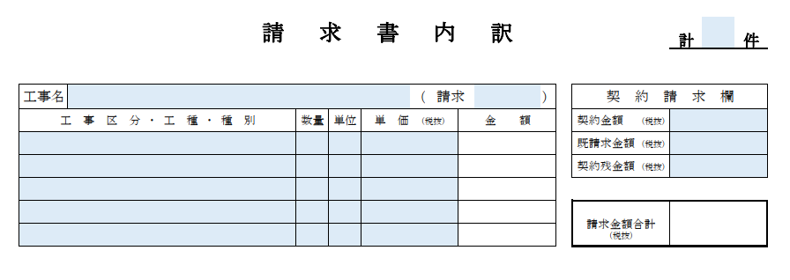
工事名 |  |  |  |  | （ | 請求 |  | ) | 契 約 請 求 欄
工 事 区 分 ・ 工 種 ・ 種 別 |  | 数量 | 単位 | 単 価 (税抜) |  |  | 金 額 |  | 契約金額 (税抜)
 |  |  |  |  |  |  |  |  | 既請求金額 (税抜)
 |  |  |  |  |  |  |  |  | 契約残金額 (税抜)

 |  |  |  |  |  |  |  |  | 請求金額合計 (税抜)

工事名 |  |  |  |  | （ | 請求 |  | ) | 契 約 請 求 欄
工 事 区 分 ・ 工 種 ・ 種 別 |  | 数量 | 単位 | 単 価 (税抜) |  |  | 金 額 |  | 契約金額 (税抜)
 |  |  |  |  |  |  |  |  | 既請求金額 (税抜)
 |  |  |  |  |  |  |  |  | 契約残金額 (税抜)

 |  |  |  |  |  |  |  |  | 請求金額合計 (税抜)

【 記 入 サ ン プ ル 】
工事名 |  |  |  |  | （ | 請求 |  | ) | 契 約 請 求 欄
工 事 区 分 ・ 工 種 ・ 種 別 |  | 数量 | 単位 | 単 価 (税抜) |  |  | 金 額 |  | 契約金額 (税抜)
 |  |  |  |  |  |  |  |  | 既請求金額 (税抜)
 |  |  |  |  |  |  |  |  | 契約残金額 (税抜)
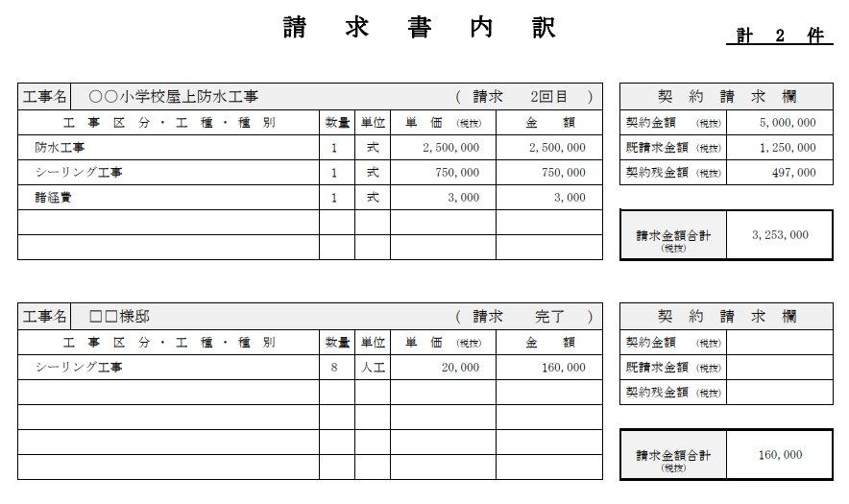
 |  |  |  |  |  |  |  |  | 請求金額合計 (税抜)
一式契約(取決め)の場合

工事名 |  |  |  |  | （ | 請求 |  | ) | 契 約 請 求 欄
工 事 区 分 ・ 工 種 ・ 種 別 |  | 数量 | 単位 | 単 価 (税抜) |  |  | 金 額 |  | 契約金額 (税抜)
 |  |  |  |  |  |  |  |  | 既請求金額 (税抜)
人工契約の場合
 |  |  |  |  |  |  |  |  | 契約残金額 (税抜)

 |  |  |  |  |  |  |  |  | 請求金額合計 (税抜)

工事名 |  |  |  |  | （ | 請求 |  | ) | 契 約 請 求 欄
工 事 区 分 ・ 工 種 ・ 種 別 |  | 数量 | 単位 | 単 価 (税抜) |  |  | 金 額 |  | 契約金額 (税抜)
 |  |  |  |  |  |  |  |  | 既請求金額 (税抜)
 |  |  |  |  |  |  |  |  | 契約残金額 (税抜)

 |  |  |  |  |  |  |  |  | 請求金額合計 (税抜)

工事名 |  |  |  |  | （ | 請求 |  | ) | 契 約 請 求 欄
工 事 区 分 ・ 工 種 ・ 種 別 |  | 数量 | 単位 | 単 価 (税抜) |  |  | 金 額 |  | 契約金額 (税抜)
 |  |  |  |  |  |  |  |  | 既請求金額 (税抜)
 |  |  |  |  |  |  |  |  | 契約残金額 (税抜)

 |  |  |  |  |  |  |  |  | 請求金額合計 (税抜)

工事名 |  |  |  |  | （ | 請求 |  | ) | 契 約 請 求 欄
工 事 区 分 ・ 工 種 ・ 種 別 |  | 数量 | 単位 | 単 価 (税抜) |  |  | 金 額 |  | 契約金額 (税抜)
 |  |  |  |  |  |  |  |  | 既請求金額 (税抜)
 |  |  |  |  |  |  |  |  | 契約残金額 (税抜)

 |  |  |  |  |  |  |  |  | 請求金額合計 (税抜)

工事名 |  |  |  |  | （ | 請求 |  | ) | 契 約 請 求 欄
工 事 区 分 ・ 工 種 ・ 種 別 |  | 数量 | 単位 | 単 価 (税抜) |  |  | 金 額 |  | 契約金額 (税抜)
 |  |  |  |  |  |  |  |  | 既請求金額 (税抜)
 |  |  |  |  |  |  |  |  | 契約残金額 (税抜)

 |  |  |  |  |  |  |  |  | 請求金額合計 (税抜)

工事名 |  |  |  |  | （ | 請求 |  | ) | 契 約 請 求 欄
工 事 区 分 ・ 工 種 ・ 種 別 |  | 数量 | 単位 | 単 価 (税抜) |  |  | 金 額 |  | 契約金額 (税抜)
 |  |  |  |  |  |  |  |  | 既請求金額 (税抜)
 |  |  |  |  |  |  |  |  | 契約残金額 (税抜)

 |  |  |  |  |  |  |  |  | 請求金額合計 (税抜)

工事名 |  |  |  |  | （ | 請求 |  | ) | 契 約 請 求 欄
工 事 区 分 ・ 工 種 ・ 種 別 |  | 数量 | 単位 | 単 価 (税抜) |  |  | 金 額 |  | 契約金額 (税抜)
 |  |  |  |  |  |  |  |  | 既請求金額 (税抜)
 |  |  |  |  |  |  |  |  | 契約残金額 (税抜)

 |  |  |  |  |  |  |  |  | 請求金額合計 (税抜)

工事名 |  |  |  |  | （ | 請求 |  | ) | 契 約 請 求 欄
工 事 区 分 ・ 工 種 ・ 種 別 |  | 数量 | 単位 | 単 価 (税抜) |  |  | 金 額 |  | 契約金額 (税抜)
 |  |  |  |  |  |  |  |  | 既請求金額 (税抜)
 |  |  |  |  |  |  |  |  | 契約残金額 (税抜)

 |  |  |  |  |  |  |  |  | 請求金額合計 (税抜)

工事名 |  |  |  |  | （ | 請求 |  | ) | 契 約 請 求 欄
工 事 区 分 ・ 工 種 ・ 種 別 |  | 数量 | 単位 | 単 価 (税抜) |  |  | 金 額 |  | 契約金額 (税抜)
 |  |  |  |  |  |  |  |  | 既請求金額 (税抜)
 |  |  |  |  |  |  |  |  | 契約残金額 (税抜)

 |  |  |  |  |  |  |  |  | 請求金額合計 (税抜)

工事名 |  |  |  |  | （ | 請求 |  | ) | 契 約 請 求 欄
工 事 区 分 ・ 工 種 ・ 種 別 |  | 数量 | 単位 | 単 価 (税抜) |  |  | 金 額 |  | 契約金額 (税抜)
 |  |  |  |  |  |  |  |  | 既請求金額 (税抜)
 |  |  |  |  |  |  |  |  | 契約残金額 (税抜)

 |  |  |  |  |  |  |  |  | 請求金額合計 (税抜)

